Hoja1
2024-01-19

BUENOS AIRES luquearti@gmail.com

"SOGA de Monofilamento"
"de POLIETILENO Retorcido”
“FORRADA con PVC"
COD. | MEDIDA | ROLLO POR | PRECIO x M.
S-070 | 4mm. | 200 m. | 94.12
S-071 | 5mm. | 150 m. | 134.55
S-072 | 6mm. | 100 m. | 192.40
S-073 | 8mm. | 100 m. | 331.50

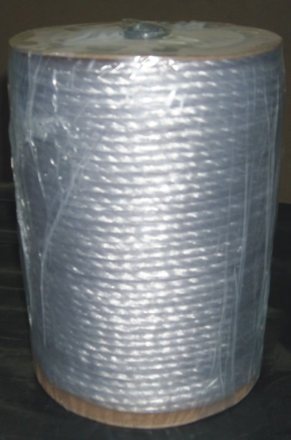
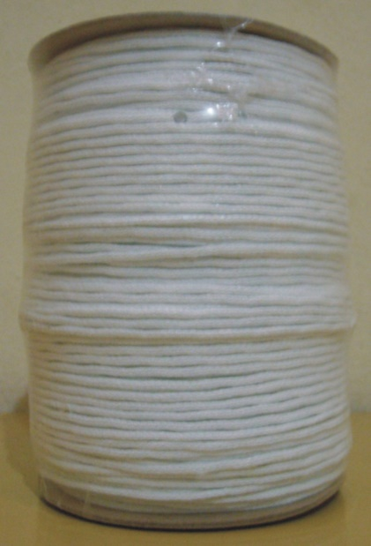

CORDON DE ALGODON p/RIEL

Cod. | Descripcion |  | precio
C-062 | Mts. Cordon p/Riel 2.5mm de algodón |  | ********
Excelente para tendederos de ropa
N

